Imp. Vetrix
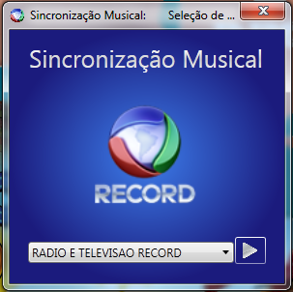
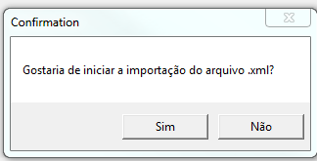
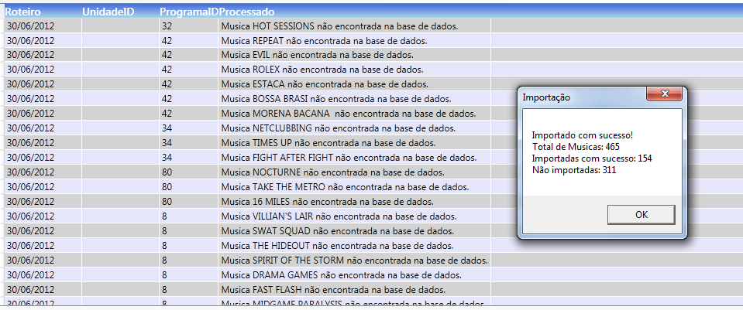
 |  |  |  |  |  |  | Versão 1.0
 |  | RTF - Roteiro de Teste Funcional |  |  |  |  | Data 19/09/2012

 |  | Sistema: | SM - Sincronização Musical |  |  |  |  | Menu

Informações de Execução

 |  | Áreas Envolvidas:

 |  | Responsável - Testes TI: | Marco Antonio Cezar |  |  | Data: | 2012-09-19

 |  | Responsável - Homologação: |  |  |  | Data:

Seq | Funcionalidade |  | Objetivo do Teste | Dados de Entrada | Resultado Esperado | Observações | Exec. Testes TI | Exec. Homologação
1.1 | Acesso ao sistema por Unidade |  | Validar se todas as ações executadas são referentes à unidade selecionada | Selecionar no combobox a unidade desejada e clicar na seta a direita para entrar | O sistema deverá informar no rodapé da tela a unidade selecionada e todas as ações realizadas devem ser para esta unidade somente.
1.2 | Troca de unidade - Novo |  | Trocar a unidade para que as ações executadas sejam referentes à nova unidade. Sem a necessidade de executar o login novamente. | Selecionar no canto da tela inferior esquerdo a unidade desejada. | O sistema deverá trocar de unidade e se manter configurada nesta unidade.

 |  |  |  | Confidencial

Imp. Excel
 |  |  |  |  |  |  | Versão 1.0
 |  | RTF - Roteiro de Teste Funcional |  |  |  |  | Data 19 / 09 / 2012

 |  | Sistema: | SM - Sincronização Musical |  |  |  |  | Menu

Informações de Execução

 |  | Áreas Envolvidas:

 |  | Responsável - Testes TI: | Marco Antonio Cezar |  |  | Data: | 2012-09-19

 |  | Responsável - Homologação: |  |  |  | Data:

Seq | Funcionalidade |  | Objetivo do Teste | Dados de Entrada | Resultado Esperado | Observações | Exec. Testes TI | Exec. Homologação
2.1 | Sincronização das músicas |  | Escolher o tipo de genero dos programas a serem listados | Exibir os tipos: Jornalismo, Novela, Série,Mini-Série e Show | O sistema deve apresentar na lista de programa, os programas do genero selecionado. | As informações da lista de genero poderao variar de acordo com as atualizações cadastrais
2.2 | Sincronização das músicas |  | Escolher o tipo de programa conforme o genero. | Exibir os programas: todos ou todos os programas cadastrados. | O sistema deve manter configurado as listas de genero e programas | As informações da lista de programas poderao variar de acordo com as atualizações cadastrais
2.3 | Sincronização das músicas |  | Listar as musicas de acordo com o genero e programa | Selecionar no calendário a data de referencia para que as musicas sejam listadas, e clicar na "Lupa" | O sistema deverá listar todas as musicas do genero e programa apartir da data selecionada.
2.4 | Sincronização das músicas |  | Classificação das trilhas | No grid de exibição(Programa/Data/Status) selecionar a linha de exibição desejada. | No grid de trilhas, aparecerão todas as musicas tocadas naquela exibição, conforme escolha do grid de exibição.
2.5 | Sincronização das músicas |  | Classificação das trilhas | Trilhas não classificadas | Se houverem trilhas não classificadas, o botão de salvar (aprovação usuário) ficara desabilitada (Coloração acinzentada).
2.6 | Sincronização das músicas |  | Classificação das trilhas | Trilhas não classificadas | Trilhas não classificadas no grid de trilhas (Classificação /Exibição / Quardro) com a informação "Não Definido"
2.7 | Sincronização das músicas |  | Classificação das trilhas | Selecionar as linhas no grid de trilhas, através das combinações: Ctrl+Click, Shift+Click ou segurando e arrastando o botão esquerdo do mouse | Trilhas marcadas para classificação
2.8 | Sincronização das músicas |  | Classificação das trilhas | Apartir das trilhas selecionadas, classificar como (Performace / Adorno / Fundo / Tema / Abertura / Fundo Jornalistico / Náo definida) na lista de Classificação. | Na coluna classificação no grid de trilhas, todas as trilhas selecionadas devem apresentar a opção selecionada (Performace / Adorno / Fundo / Tema / Abertura / Fundo Jornalistico / Náo definida) | As informações da lista de classificação poderão variar de acordo com as atualizações cadastrais
2.9 | Sincronização das músicas |  | Classificação das trilhas | Apartir das trilhas selecionadas, classificar como (Ao Vivo / VT / Reprise / Não definida) na lista de Exibição. | Na coluna Exibição no grid de trilhas, todas as trilhas selecionadas devem apresentar a opção selecionada (Ao Vivo / VT / Reprise / Não definida) | As informações da lista de exibição poderão variar de acordo com as atualizações cadastrais
2.10 | Sincronização das músicas |  | Classificação das trilhas | Apartir das trilhas selecionadas, classificar como (Não Definido / Geral) na lista de quadros. | Na coluna quadro no grid de trilhas, todas as trilhas selecionadas devem apresentar a opção selecionada (Não Definido / Geral)
2.11 | Sincronização das músicas |  | Classificação das trilhas | Apartir das todas as trilhas classificadas, o botão Salvar deverá ficar habilidado para pré-aprovação do usuário | Botão de aprovação do gestor habilitado para fechar a exibição.
2.12 | Sincronização das músicas |  | Classificação das trilhas | Apartir das todas as trilhas classificadas, e pré-aprovadas pelo usuário, o gestor deverá fechar a exibição. | O grid de exibição na linha selecionada deveráficar com o status "verde" de fechado e aprovado pelo gestor.
2.13 | Sincronização das músicas

 |  |  |  | Confidencial

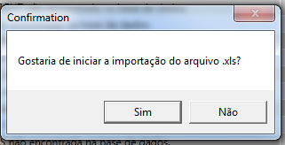
 | 2.1

 | 2.2
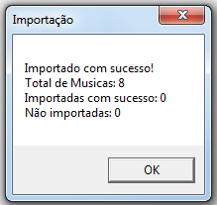

 | 2.3

 | 2.4

 | 2.5

 | 2.6

 | 2.8

 | 2.9

 | 2.10

Paramet. da Sonorização
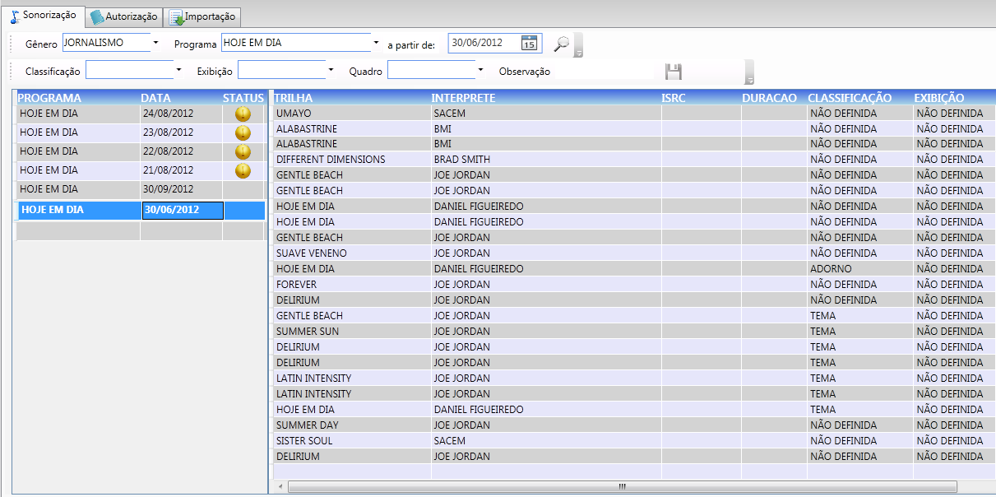

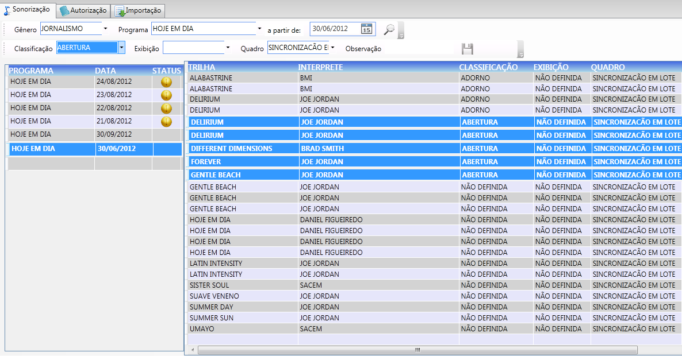

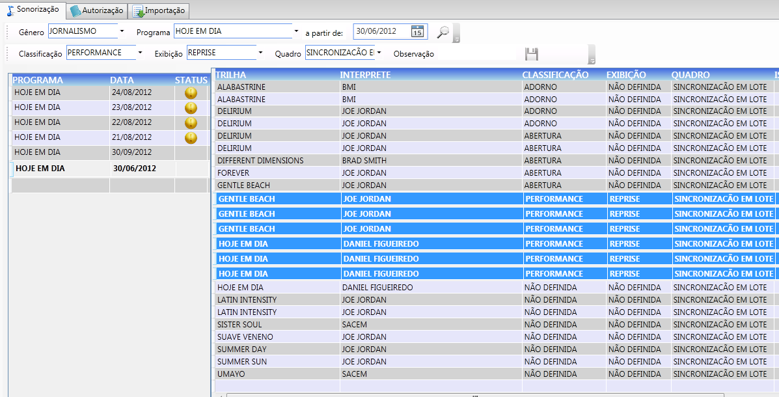

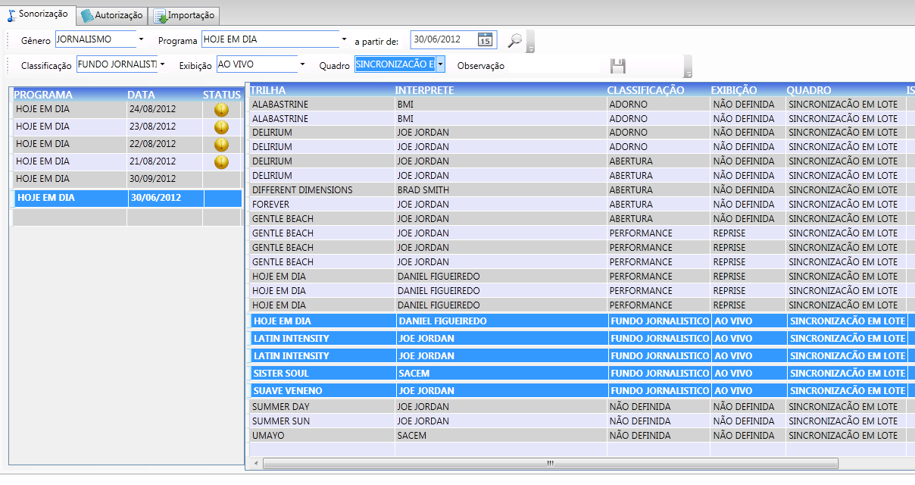

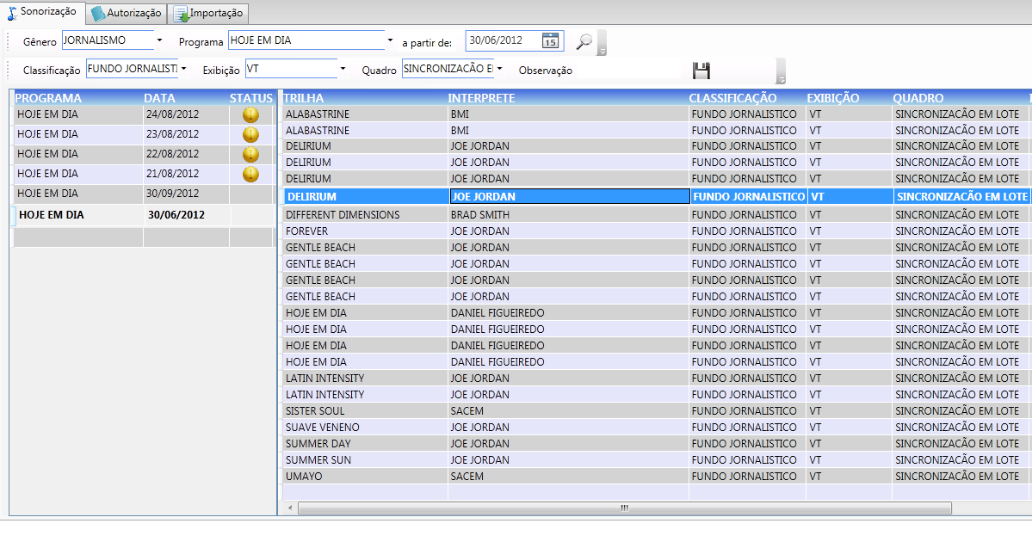

Lib. da Sincronização
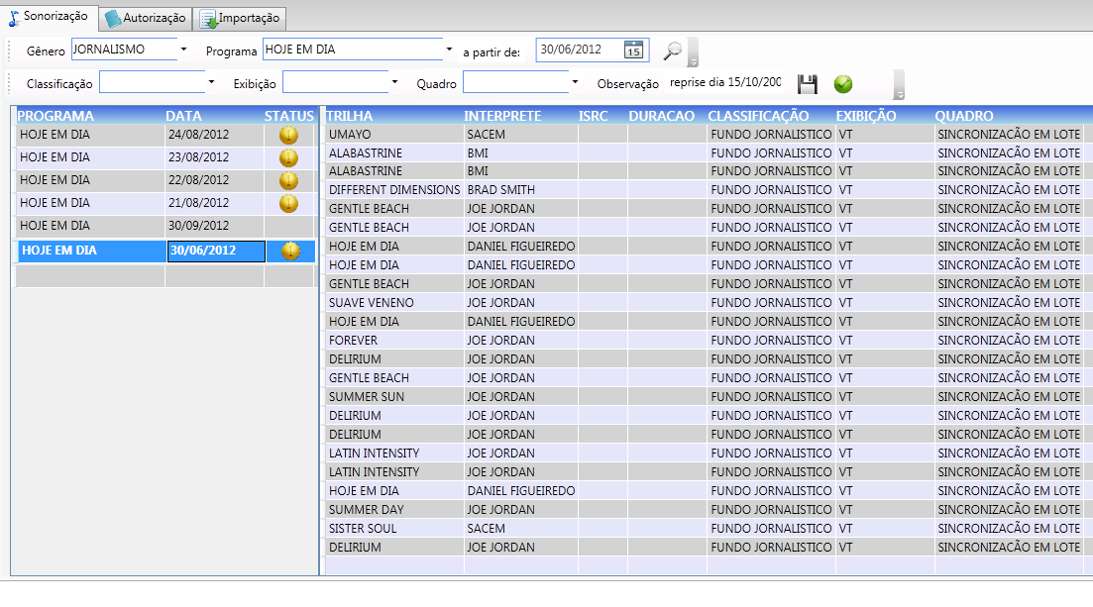

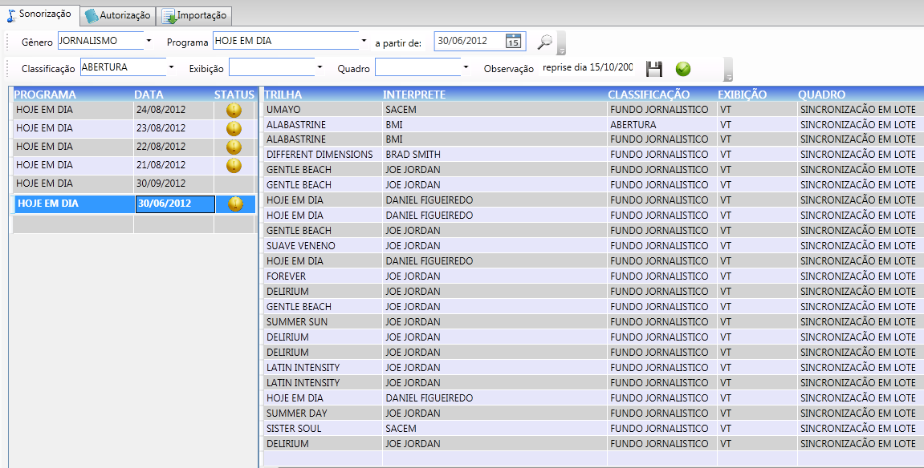

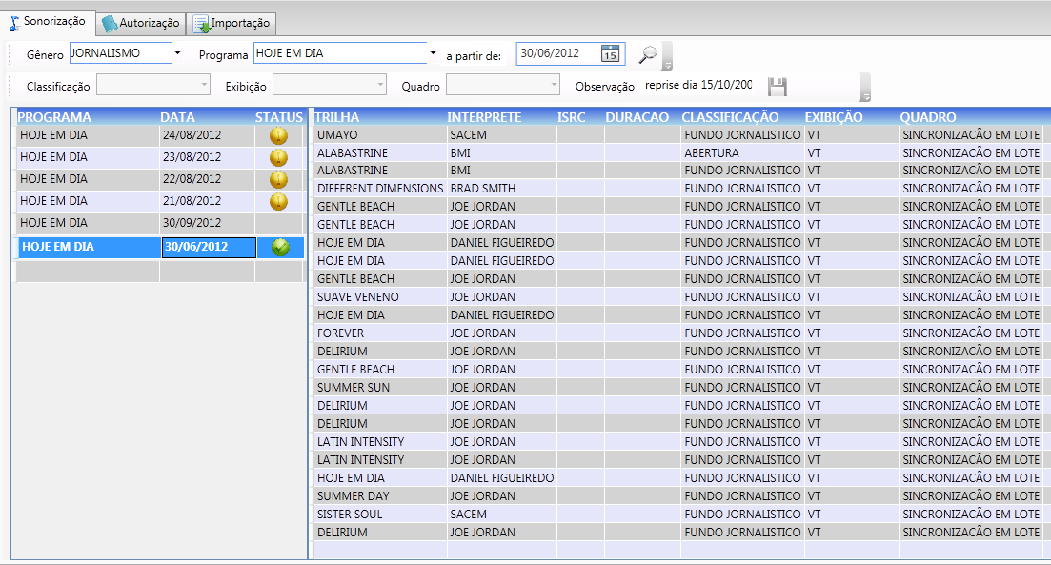

Imp. após Aprovação
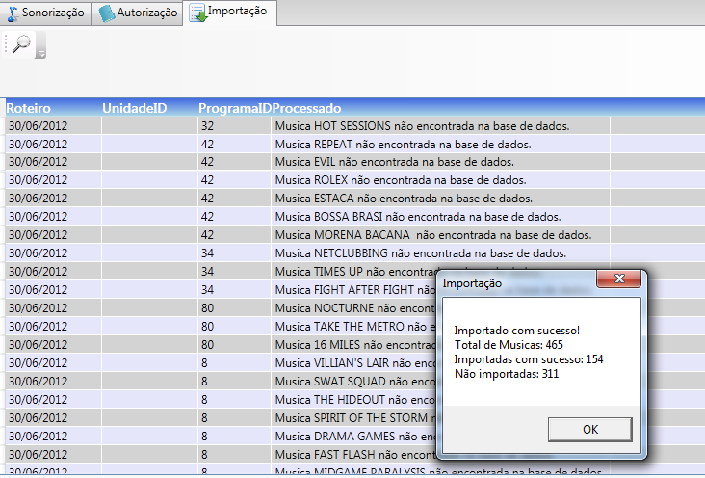

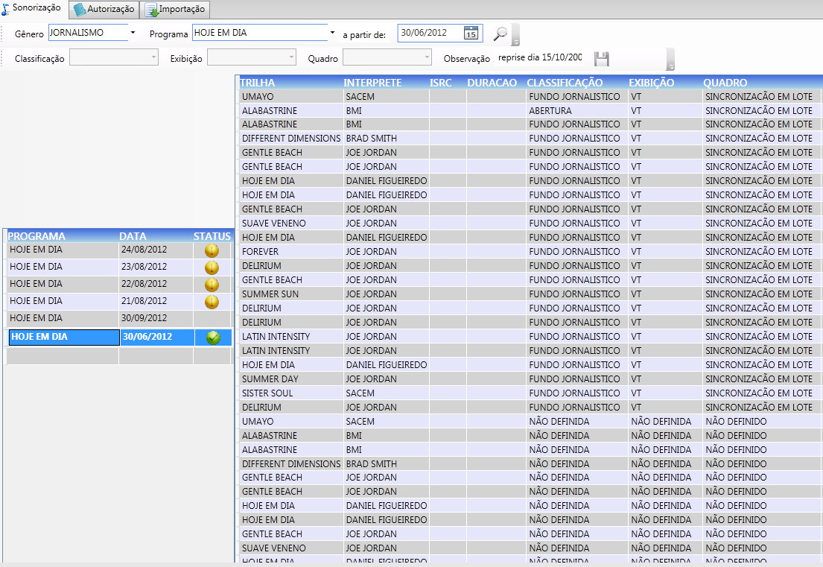

Reab. período
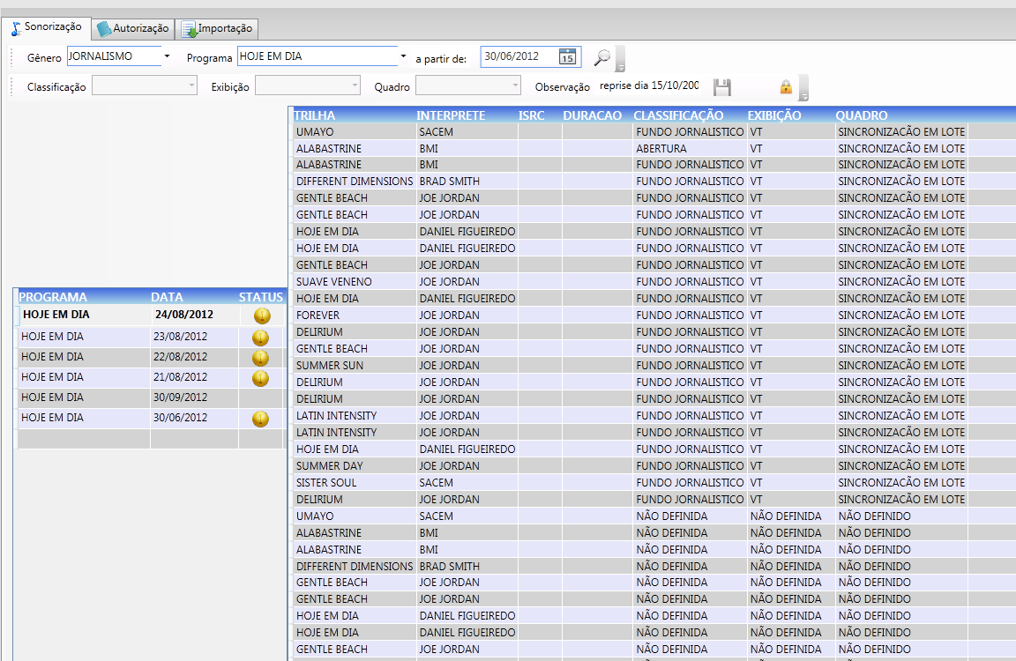

Imp. Excel após Reabert.
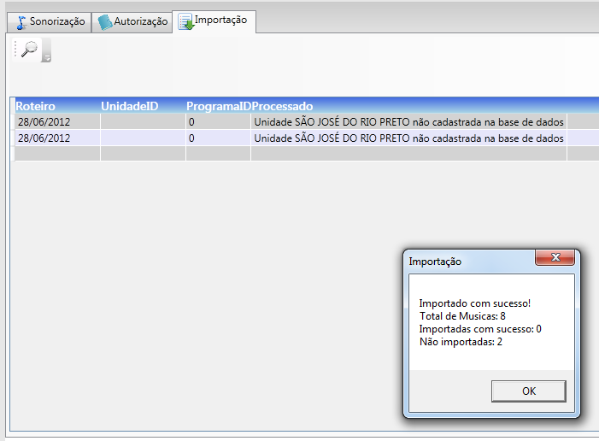

Visual. musicas apos reabertura
